Sheet1
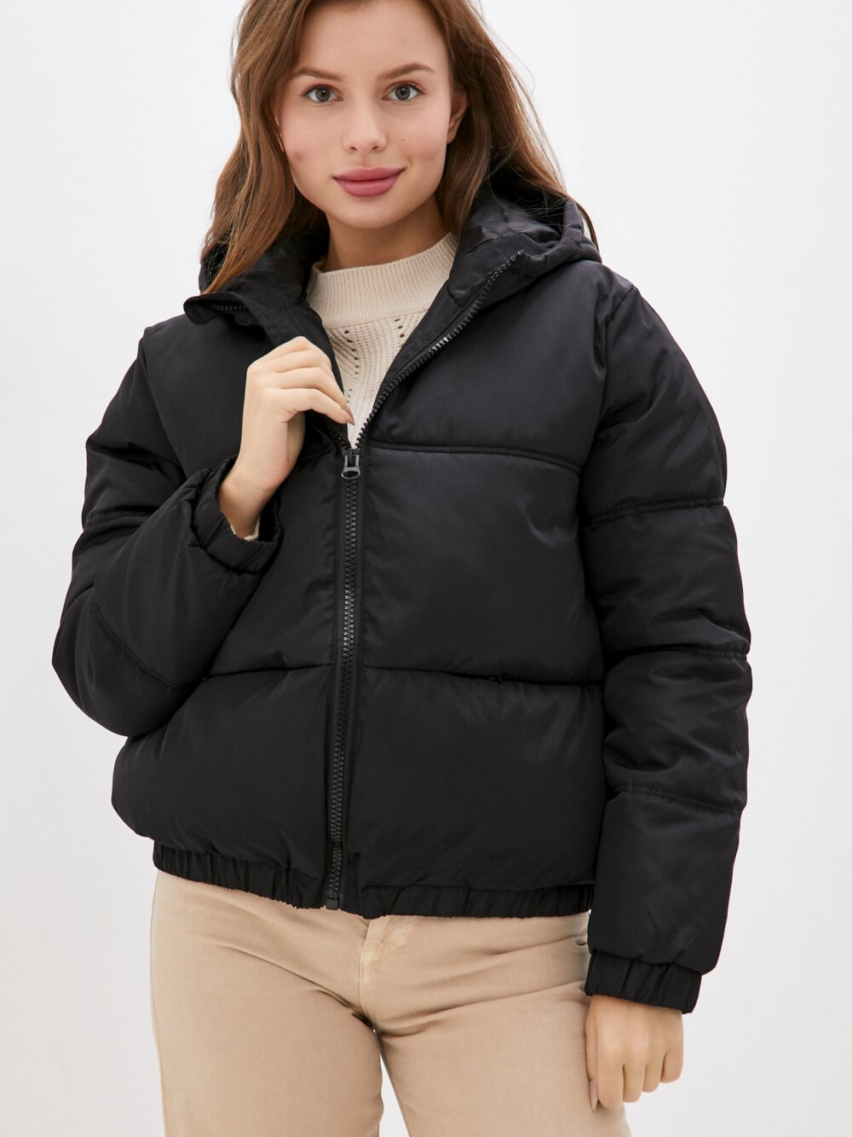
报价
图片 | 数量 | 尺码 | 单价/件 | 金额
 | 24 | L
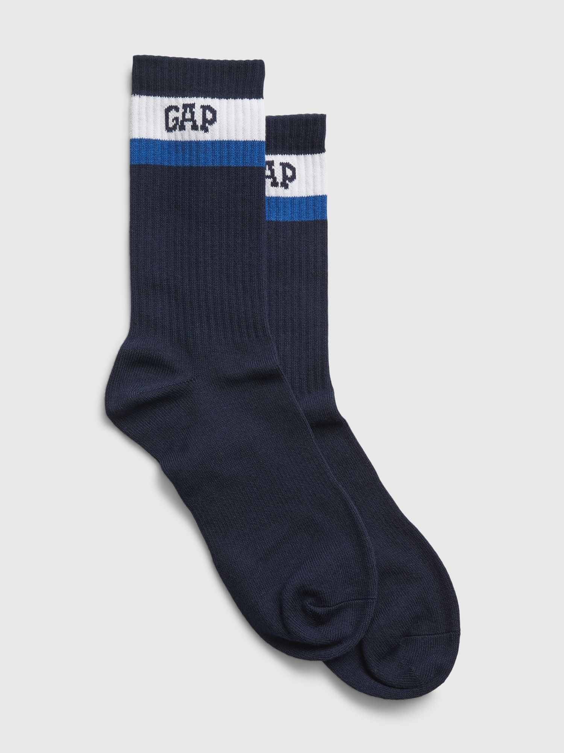
 | 10 | XS
за доставку
TOTAL | 34

